hoja1
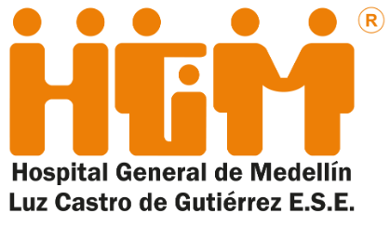 Plan Anual de Adquisiciones

Objeto | valor | código
00080_Suministro de Refrigerios para donantes de aféresis del banco de sangre (almuerzo, entredías, preparados, desayunos, entre otros) | $ 22,713,600.00 | 50192500;50192600;50192800
02390_alimentacion trabajadores oficiales, paa dar cumplimiento al articulo 32 de la convencion colectiva de trabajo 2022-2023 | $ 15,000,000.00 | 93131608
02440_Compra de refrigerio para madres gestantes para el programa institucional apoyo a la gestacion de las servidores del hospital | $ 20,000,000.00 | 90101603
02490_Compra de paquetes turísticos según articulo 22 del acuerdo laboral que lleva por nombre "paquete turistico" y el articulo 34 de la convencion colectiva de trabajo que lleva por nombre "bonificacion por descanso". | $ 66,300,000.00 | 90121502
02500_Compra de almuerzos para los empleados, según artículo 19 del Acuerdo laboral colectivo 2022-2023, donde se establece la entrega de 35 almuerzos diarios para un total 12775. | $ 144,975,000.00 | 90101603
07280_Operador logístico para las Olimpiadas de Calidad | $ 40,453,920.00 | 80111620

